상품제안서
차박용 캠핑의자 | 상품코드: F23234

 |  |  |  |  |  |  | 02-412-0044 | www.easy1.co.kr
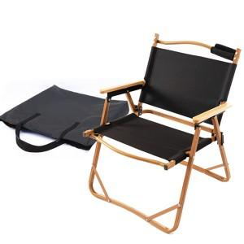

【상세/제작정보】

【인쇄/포장옵션】 | 실크 / 포장불가능

【공급단가】 | 수량 | 50~ | 100~ | 500~ | 1,000~ | 2,000~
*VAT별도 | 단가 | 41,170원 | 39,650원 | 38,120원 | 36,600원 | 35,680원

【상품 URL】 | https://easy1.co.kr:443/src/goods_detail.php?gdno=23234

